Hoja1
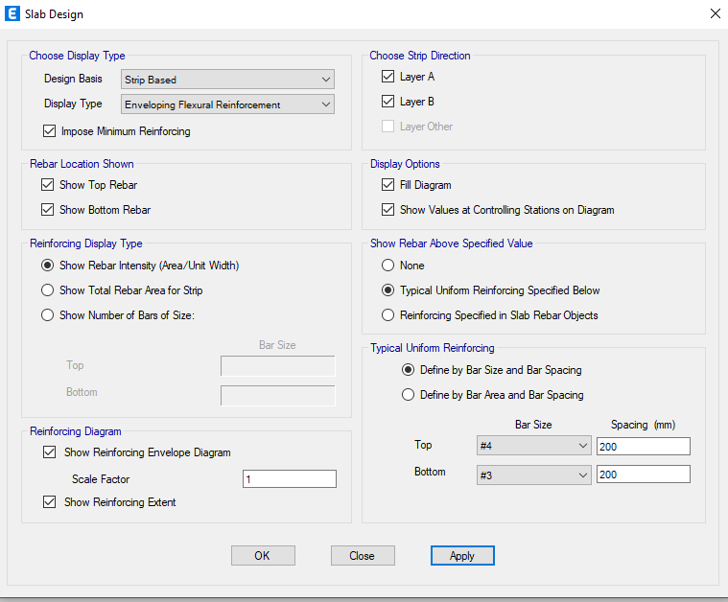
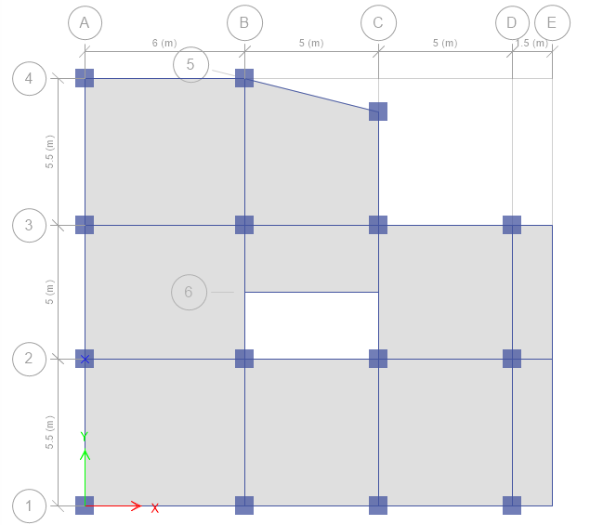
VIGA
Diseño y Propouesta de Armado

 |  | Eje | 2
 |  | Nivel | 1
 |  | VIGA | V50X50

Diseño Longitudinal

Valores Criticos de Viga Obtenidos

$$Asmin=\frac{14}{fy}∗b∗d$$
Datos
fy= | 4200 | kg/cm² | Calculo de Acero Minimo
b= | 50 | cm
d= | 44 | cm

Acero Requerido Cama Superior
Asmin= |  | 7.3333333333 | cm²
2 varillas min=
#4= |  | 2.534 | cm²
0.33 As = |  | 8.91 | cm²
Acero minimo a Usar = |  | 8.91 | cm²

Acero Requerido Cama Inferior
Asmin= |  | 7.3333333333 | cm²
2 varillas min
#4= |  | 2.534 | cm²
0.50 As- |  | 13.5 | cm²
0.50 As+ |  | 6.5 | cm²
Acero minimo a Usar = |  | 13.5 | cm²

Especificación de Aceros para la Cama Superior
# | Area | Cantidad | As
8 | 5.06 | 2 | 10.12 | cm²
5 |  | 0 |  | cm²
 |  | Ʃ | 10.12 | cm²

Especificacion de Aceros para la Cama Inferior
# | Area | Cantidad | As
8 | 5.06 | 2 | 10.12 | cm²
7 | 3.879 | 1 | 3.879 | cm²
 |  | Ʃ | 13.999 | cm²

Disminución del Área de Acero Longitudinal

16.34 |  |  | 17.34
0.25 |  |  | 0.75

Complemento de Aceros Para Cama Superior
# | Area | Cantidad | As
8 | 5.06 | 3 | 15.18 | cm²
5 | 1.98 | 1 | 1.98 | cm²
 |  | Ʃ | 17.16 | cm²

Complemento de Aceros Para Cama Inferior
No | Area | Cantidad | As
4 | 1.267 | 1 | 1.267 | cm²
 |  | 2 |  | cm²
 |  | Ʃ | 1.267 | cm²

 |  | VIGA 50X50

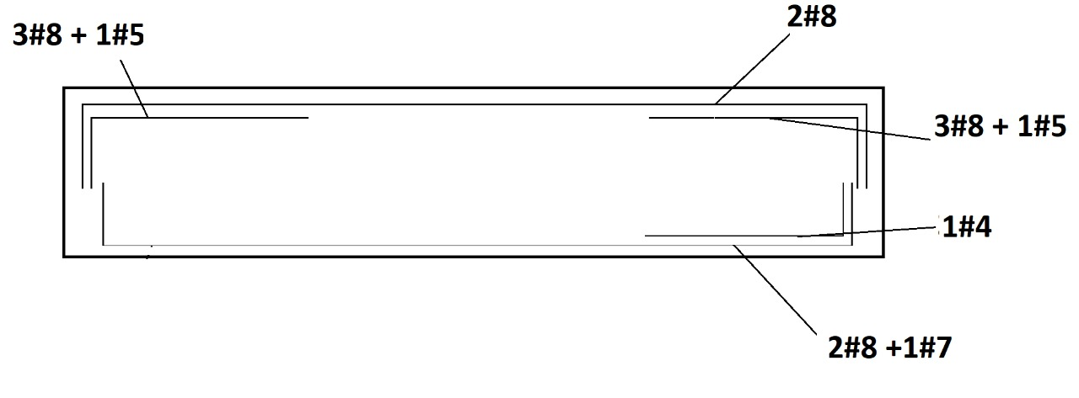

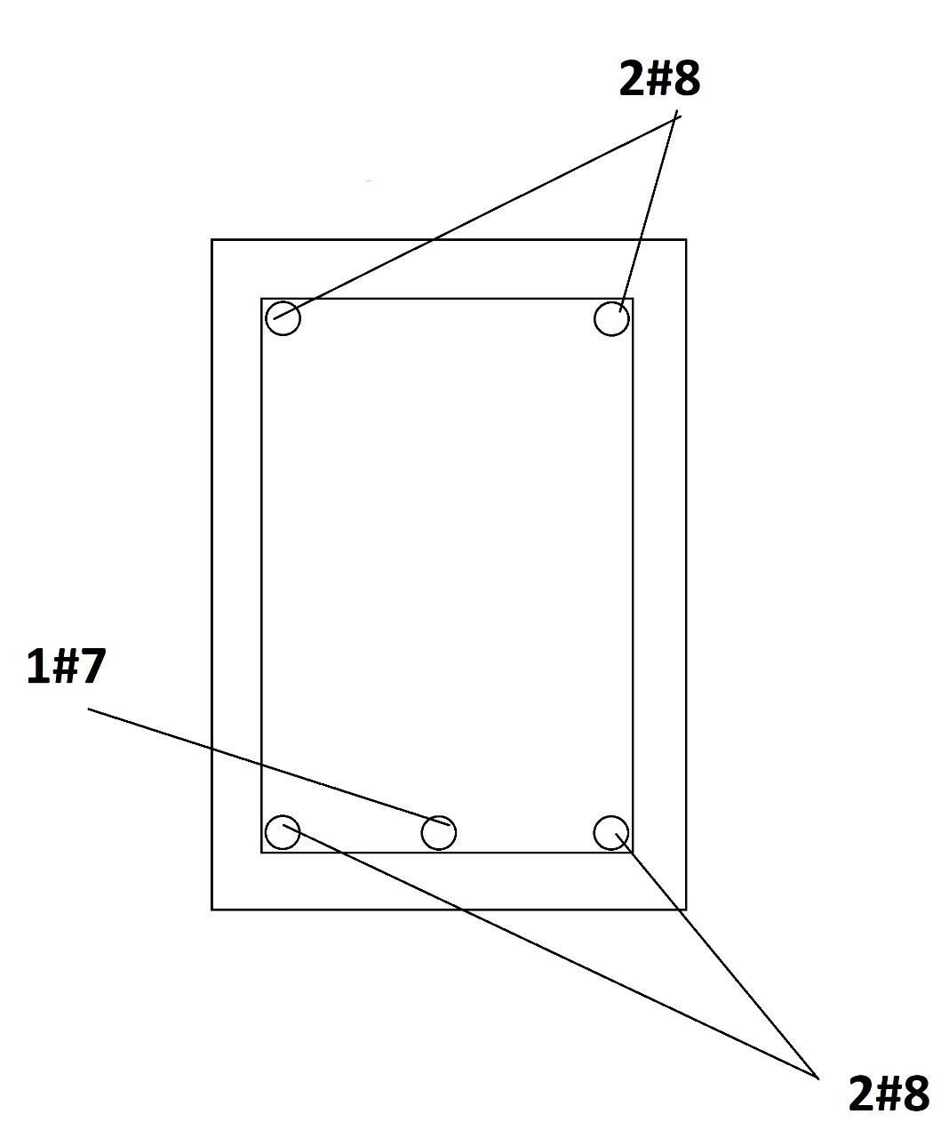

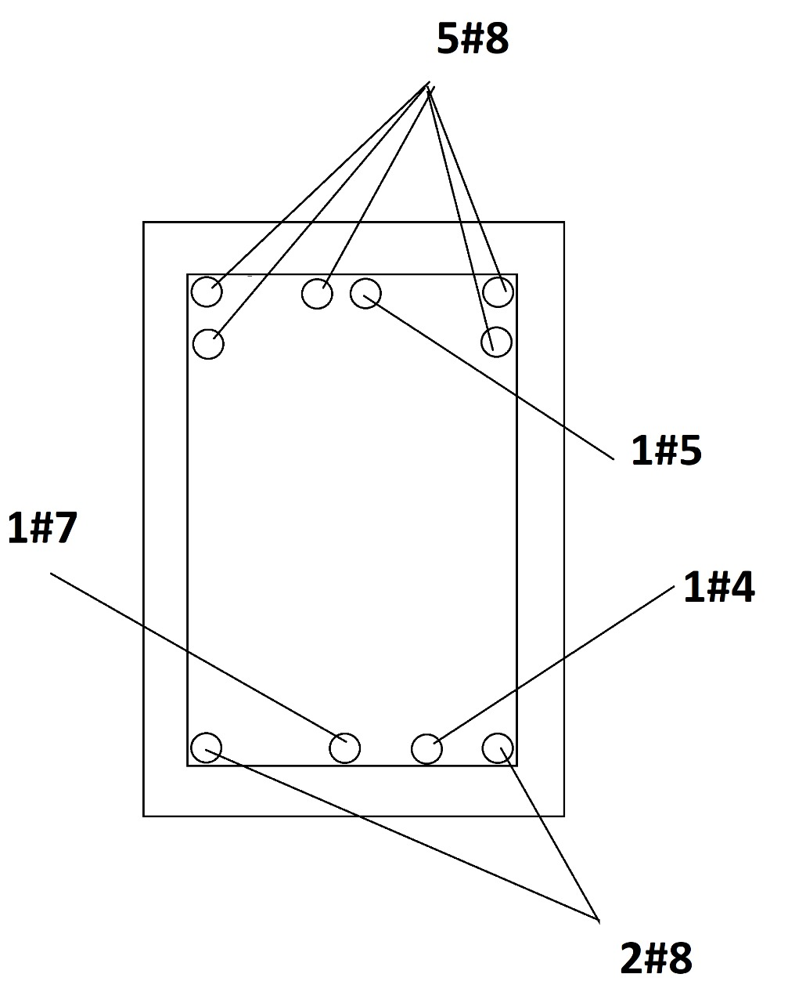

Diseño por Cortante y Torsion

 |  | Eje | 2
 |  | Nivel | 1

Valores Criticos de Viga Obtenidos

Separación de Area confinada So
d/4 = |  | 11 | cm
8db (confinada)= |  | 10.16 | cm
24db (estribo)= |  | 22.8 | cm
300 mm = |  | 30 | cm
Separación a Usar = |  | 10 | cm

Separación de Area sin Confinar S
d/2 = |  | 22 | cm
Varilla Usar |  | #3
As |  | 1.42

Chequeo Confinamiento So
2*0.71= | 1.41/5= | 0.285
Separación a Usar = |  | 5 | cm

Chequieo Sin Confinamiento S
2*0.71= | 1.41/6= | 0.236
Separación a usar |  | 6 | cm

Diseño de Valores que cumplen con lo requerido

 |  | VIGA | V50X50



LOSA
Diseño y Propouesta de Armado

 |  | Eje |  | 1 y 2
 |  | Nivel |  | 1
 |  | Cantidad de Losas |  | 4
 |  | LOSA |  | 13cm

Chequeo PREVIO de losa en ejes 1 y 2.Etabs22.

 | Sin Modificar Refuerzos
Refuerzo Superior e Inferior en Dirección A

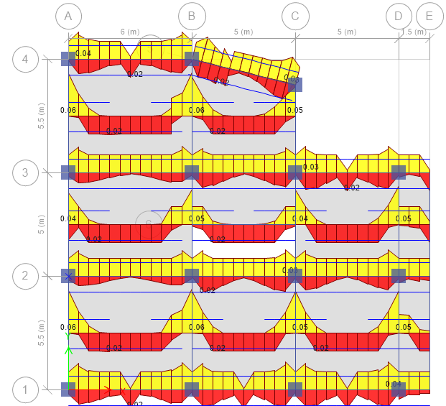

Refuerzo Superior e Inferior Dirección B
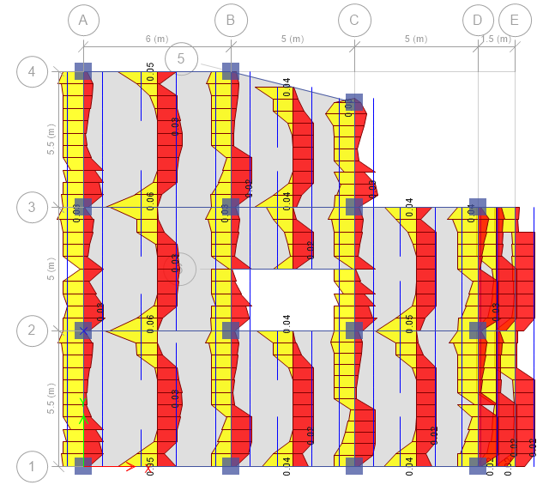

Chequeo Losa en ejes 1 y 2.Etabs22.

 | Refuerzos Modificados

Hoja2
C
C
C
C
C
 | A |  |  |  |  | B |  |  |  |  | C |  |  |  |  | D |  |  | E

 |  | 6m |  |  |  |  | 5m |  |  |  |  | 5m |  |  |  |  | 1.5m

C
c
c
2
 |  |  | #4@0.20 |  |  |  |  | #4@0.20 |  |  |  |  | #4@0.20 |  |  |  | #4@0.20

5.5m |  |  |  | #3 @0.20 |  |  |  |  | #3 @0.20 |  |  |  |  | #3 @0.20 |  |  |  | #3 @0.20

 |  | #4@0.20 |  |  | #4@0.20 |  | #4@0.20 |  |  | #4@0.20 |  | #4@0.20 |  |  | #4@0.20 |  | #4@0.20

 |  |  | #3 @0.25 |  |  |  |  | #3 @0.25 |  |  |  |  | #3 @0.25 |  |  |  | #3 @0.25

 |  |  | #4@0.20 |  |  |  |  | #4@0.20 |  |  |  |  | #4@0.20 |  |  |  | #4@0.20

C
c
c
c
1

